Ark1
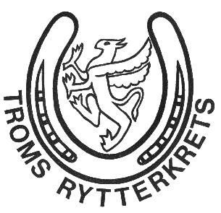

BUDSJETT FOR 2023, TROMS RYTTERKRETS

 |  | 2023 | 2022
3251 | Inntekter kurs | 5000 | 10000
3254 | Inntekter via NRYFstevne | 12000 | 5000
3400 | Spesielle offentlige tilskudd | 100000 | 60000
3401 | Momskompensasjon | 7000 | 7000
3920 | Medlemskontingenter | 36000 | 30000
 | SUM | 160000 | 112000

4401 | Utdeling av aktivitetsmidler | 60000 | 42000
4402 | Utgifter til kurs i kretsregi (overføres til 6731 i 2023) |  | 10000
6420 | Leie datasystemer | 3000 | 4700
6731 | Kursing teknisk personell | 15000 | 5000
6861 | Møter, tilstelninger og leie av lokaler | 5000 | 3000
7101 | Bilgodtgjørelse aspiranter | 1000 | 3000
7102 | Reiseutgifter | 5000 | 5000
7321 | Utgifter mesterskap | 50000 | 42000
7431 | Stipend for satsende ryttere | 15000 | 30000
7452 | Representasjonsklær styremedlemmer | 3600 | 7200
7770 | Bank og kortgebyrer | 400 | 250
7797 | Andre driftskostnader | 2000 | 2000
 | SUM | 160000 | 154150

 | DRIFTSRESULTAT | 0 | -42150

